상품제안서
헬프맨 스트롱 멀티터치펜(눈금자+드라이버+수평계) | 상품코드: F21886

 |  |  |  |  |  |  | 02-412-0044 | www.easy1.co.kr
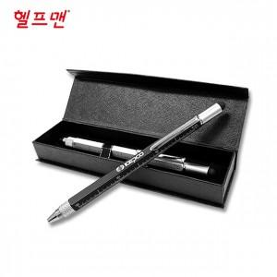

【상세/제작정보】 | <p><span style="font-size: 12pt;"><b>** 케이스인쇄- 개당 700원별도</b></span></p><p><b><span style="font-size: 12pt;">** 배송비- 한박스 </span><span style="font-size: 12pt;">200개 / 4,000원 별도</span></b></p>

【인쇄/포장옵션】 | 레이저, 풀칼라, 기타 / 포장지포장

【공급단가】 | 수량 | 200~ | 500~ | 1,000~ | 3,000~ | 5,000~
*VAT별도 | 단가 | 3,000원 | 2,950원 | 2,880원 | 2,800원 | 2,760원

【상품 URL】 | https://easy1.co.kr:443/src/goods_detail.php?gdno=21886

